入门讲解
常识认知
大数据
思维解析
设计
简单应用

1 | 从我个人认知的角度去解读一下 分布式系统 大数据

 | 时代数据环境在变化

 |  | 胸中知识含量太少
 | 0 | 暂用大家时间，自我总结一下 |  |  |  |  | 成功是成功之母
 |  |  |  |  |  |  | 失败是失败之母

 | 1 | 以史为鉴，发展历程

 |  |  | 分布式框架演变过程

 |  |  |  |  |  |  |  | 谬论

 | 4
 |  | 大数据的整体流程

 |  |  |  |  |  |  |  | 并行
 |  | 分布式的本质 |  | 原理 规则 |  |  |  | 并发
 |  |  | 时代 | 自己的内部rule（规则）

 | 媒体炒作出来的概念 |  |  |  |  |  |  | 分布式：一个业务分拆多个子业务，部署在不同的服务器上
 |  |  |  |  |  |  |  | 集群：同一个业务，部署在多个服务器上
 | 本质 |  |  |  |  |  |  | 分布式是以缩短单个任务的执行时间来提升效率的，而集群则是通过提高单位时间内执行的任务数来提升效率。
 | 原理
 | 自由现金流 |  |  |  |  |  |  | http://www.360doc.com/content/14/0119/22/15109633_346516210.shtml

 |  |  |  |  |  |  |  | 微服务是一种架构风格，一个大型复杂软件应用由一个或多个微服务组成。系统中的各个微服务可被独立部署，各个微服务之间是松耦合的。每个微服务仅关注于完成一件任务并很好地完成该任务。在所有情况下，每个任务代表着一个小的业务能力。

 |  |  |  |  |  |  | 会员
 |  |  |  |  |  |  | 积分
 |  |  |  |  |  |  | 结算
 |  |  |  |  |  |  | 库存 | 银行

 |  |  |  |  |  | 卖家service
 |  |  |  |  |  | 卖家service
 |  |  |  |  |  | 后台管理

 |  |  | 分布式演变过程

 |  |  |  | 服务总线

 |  |  |  | 服务注册中心 监控中心

 |  |  |  | 服务路由

 |  |  |  | 集群容错
 |  |  |  |  |  |  |  |  |  |  | 学习方法
 |  |  |  | 服务的发布和引用 |  |  |  |  |  |  |  | 快速记忆的方法

 |  |  |  | 服务治理

 |  |  |  | 分布式消息跟踪

 |  |  |  | 微服务架构

 |  |  |  | 服务化最佳实践

 | 大数据的基本概念和基础知识

 |  | 1 | 分布式架构的演变过程
 |  |  |  |  |  |  | 概念1 |  |  |  |  |  | 原理的角度讲
 |  | 2 |  |  |  |  |  | 进程
 |  |  |  |  |  |  |  | 线程 |  |  |  |  | CPU
 |  |  |  |  |  |  |  | 协程 | GO语言 | java 携程框架 Kilim工作原理 |  |  | 内存
 |  |  |  |  |  |  | 概念2 |  |  |  |  |  | IO
 |  |  |  |  |  |  |  | 分布式 |  |  |  |  | 网络传输
 |  |  |  |  |  |  |  | 集群

 |  |  |  |  |  |  |  |  |  |  |  |  | 皮匠举例子

 |  |  |  |  |  |  |  |  |  |  |  |  |  | 一个人全干 | 进货 | 生产皮具 | 销售
 |  | 数据收集 |  | 存储 |  | 分析 |  | 展示 |  |  |  |  |  | 分行业
 |  |  |  |  |  | 挖掘 |  |  |  |  |  |  |  | 分步骤
 |  |  |  |  |  |  |  |  |  |  |  |  |  | 团队合作
 |  | 大数据的NoSql |  |  |  |  |  |  |  | 消息队列
 |  |  |  |  |  |  |  |  |  |  |  |  |  | 横向分割
 |  |  | Key-value store |  | redis |  |  |  |  |  |  |  |  | 纵向分割
 |  |  | Wide column store |  | Hbase
 |  |  | Document store |  | mon |  |  |  |  |  |  | 架构师的核心技能
 |  |  |  |  |  |  |  |  |  |  |  |  | 系统的分割
 |  |  | Search engine |  | Elasticsearch，Solr
 |  | https://db-engines.com/en/ranking

 |  | 1 | Wide column store |  | Cassandra
 |  |  |  |  | HBase

 |  | 2 | Key-value Stores |  | Redis

 |  | 3 | Document store |  | MongoDB

 |  | 4 | Graph DBMS |  | Neo4j

 |  | 5 | Search Engines |  | Elasticsearch
 |  |  |  |  | Solr

分布式系统
简单的分布式系统实例

外网系统Web

文件传送
AWS
Spring integration
分析WEB
ELK
安全模块

会员Service
会员DB
数据挖掘后DB
交
互
文
件
内网系统Web
结算DB
商品Service
结算DB
AI Tool
BI Tool
结算Service
积分DB
积分Service
批处理
分布式DB
库存Service
库存DB

........
........Service

Spring JPA
AWS
Spring integration
Spring Security
Spring Web Service
Spring Batch
Spring MVC

大数据技术栈
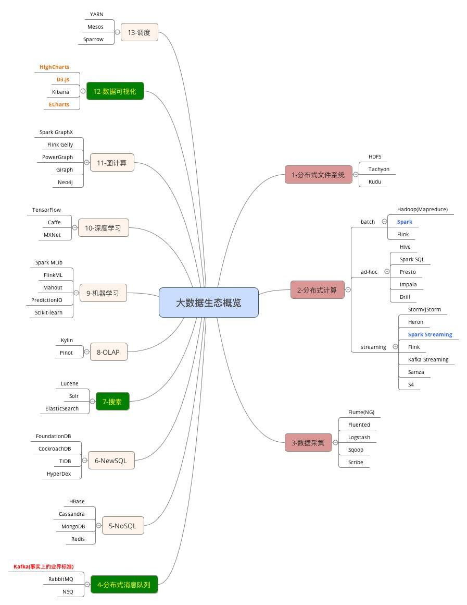

yarn配置的是resourcemanage资源管理；
ZooKeeper是一个分布式的，开放源码的分布式应用程序协调服务。它是一个为分布式应用提供一致性服务的软件，提供的功能包括：配置维护、名字服务、分布式同步、组服务等

分布式系统有很多问题 其中有两个
1. Coordination
2. Resource Management
Zookeeper偏重解决的是前者
Yarn偏重解决的是后者

数据理论
大数据的处理流程
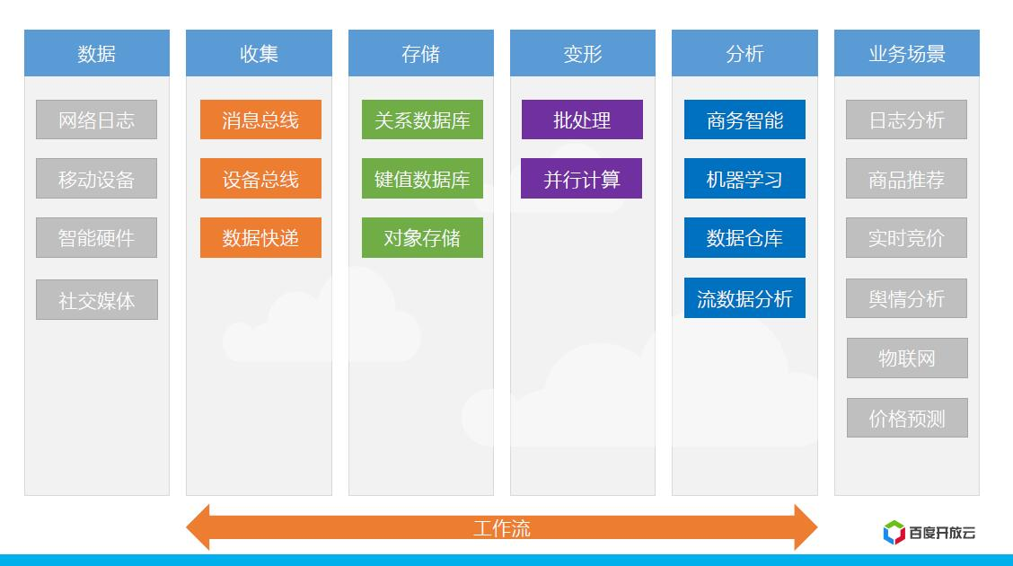

 |  |  |  |  | http://blog.csdn.net/lz0426001/article/details/49747153

数据
展示

数据

分布式
计算
分布式
存储

 | 大数据的处理-数据计算 |  | 大数据存储
 |  | 数据采集 |  | 云存储
 |  | 数据导入/预处理 |  | 分布式文件存储
 |  | 数据统计/分析 |  | 关系型数据库
 |  | 数据挖掘

 | 参考：http://blog.csdn.net/dashenghuahua/article/details/52511480

分布式存储
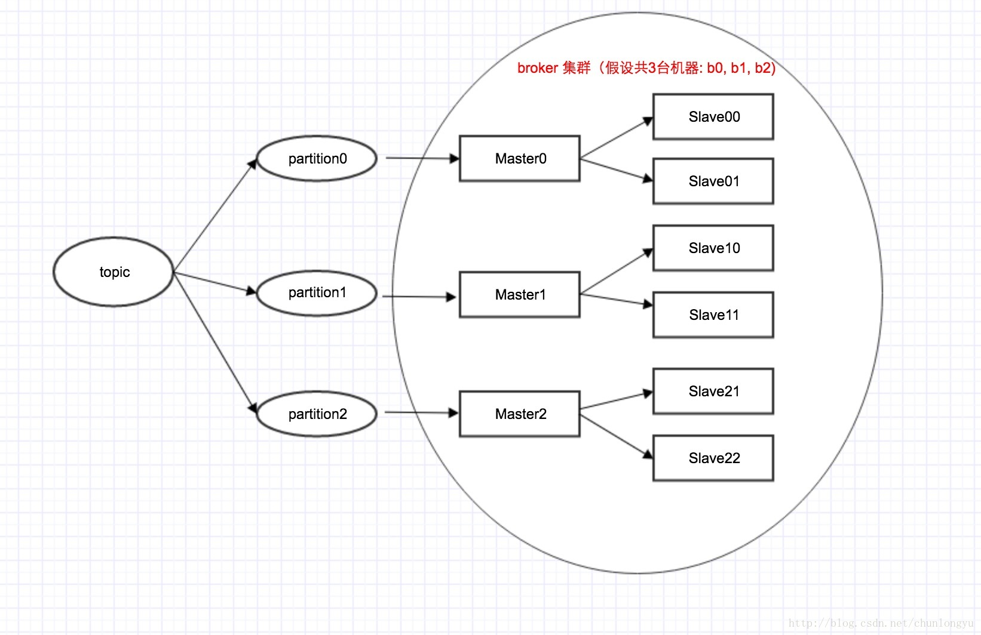
集群节点 主从和备份
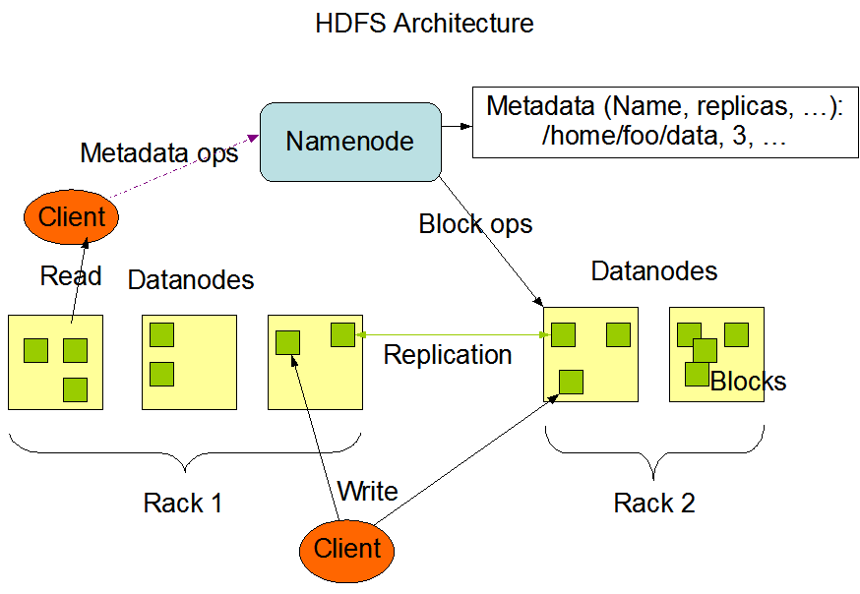

数据 主从和备份

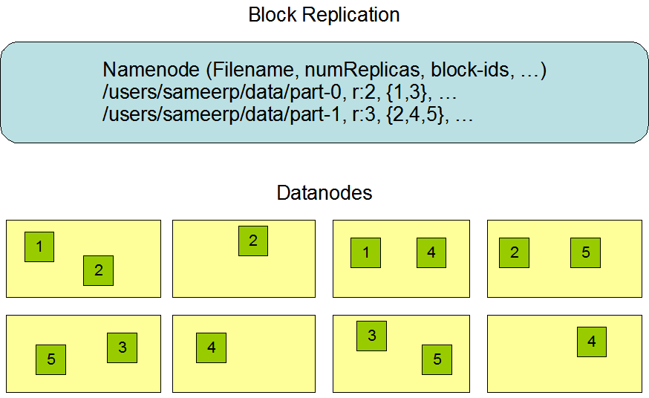

Kafka 拓扑结构图 （Master-Slave）

CAP理论
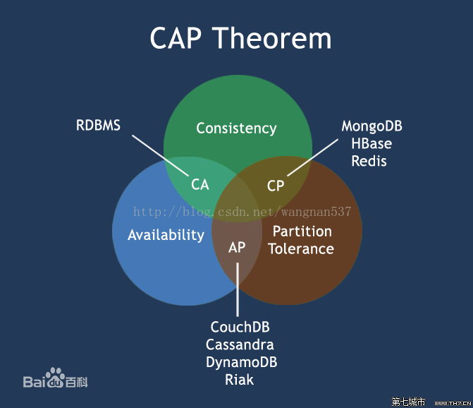
一致性（C）
可用性（A） | 强一致性：近乎实时同步
分区容错性（P） | 弱一致性：允许一定时间范围内的同步延迟。典型应用：最终一致性处理

计算框架
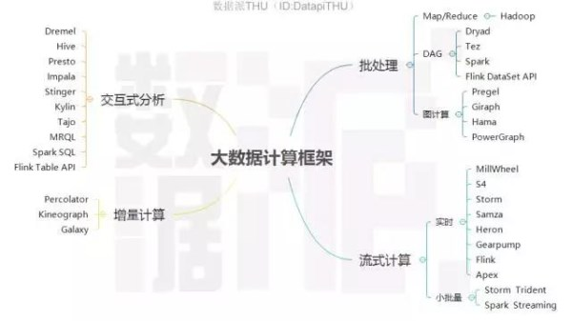

Spark计算架构图 |  | MapReduce计算架构图
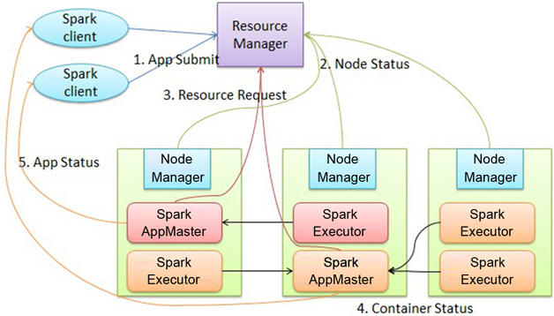
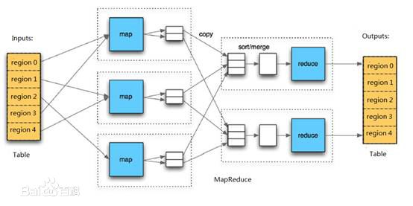

 | 1 由客户端生成作业信息，提交给ResourceManager
 | 2 ResourceManager在某一 NodeManager汇报时把AppMaster分配给NodeManager，NodeManager启动 SparkAppMaster
 | 3 SparkAppMaster启动后初始化作业，然后向ResourceManager申请资源，
 | 申请到相应资源后 SparkAppMaster通过RPC让NodeManager启动相应的SparkExecutor
 | 4 SparkExecutor向 SparkAppMaster汇报并完成相应的任务
 | 5 SparkClient会通过AppMaster获取作业运行状态

 | http://blog.csdn.net/bluecloudmatrix/article/details/50525225
 | https://www.csdn.net/article/2015-03-09/2824135
 | http://blog.csdn.net/anzhsoft/article/details/38168025
 | http://blog.csdn.net/u010898626/article/details/51698254

消息中间件
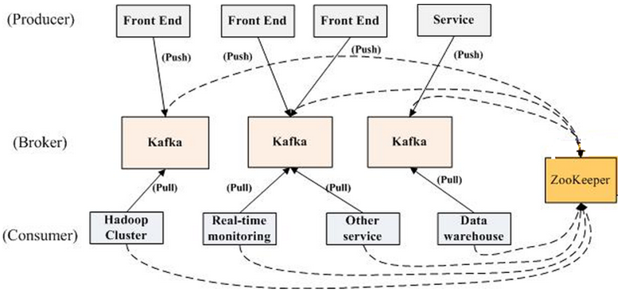
kafka拓扑结构

ELK
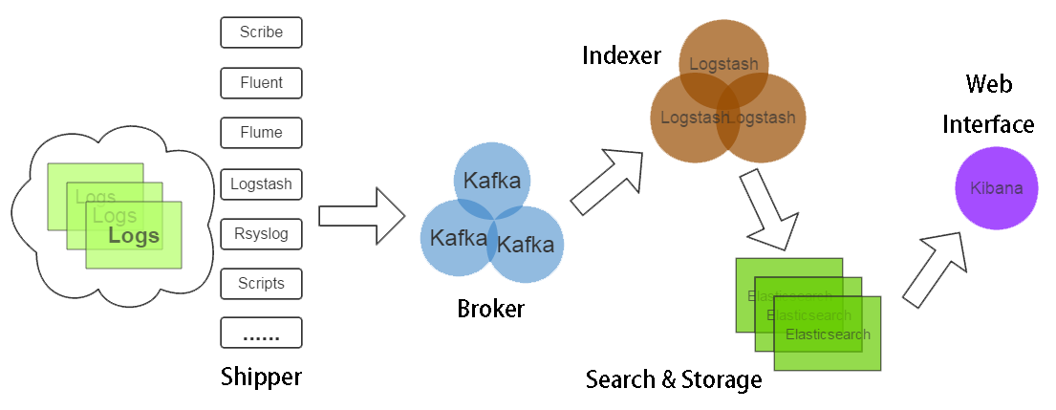

Shipper
Broker
Indexer

http://www.cnblogs.com/Orgliny/p/5730381.html

爬虫
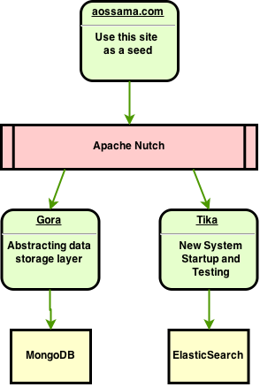
Nutch+MongoDB+ElasticSearch+Kibana 搭建搜索引擎

IOT
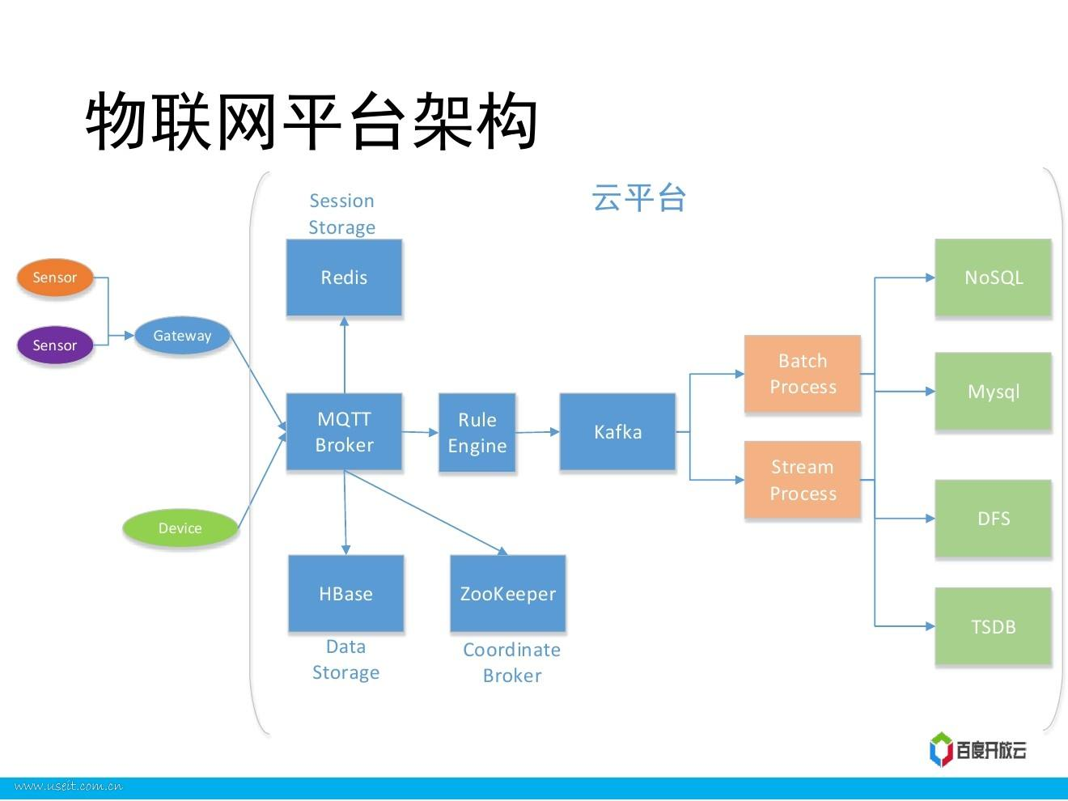

http://www.useit.com.cn/forum.php?mod=viewthread&tid=12992&page=1&extra=

